FORMULAS
ES POR NO MAS EN EL VALOR DEL PRESTAMO * TASA NOMINAL ANNUAL

$$Costo de no aprovechar descuento= \frac{\% Descuento ofrecido}{100−\% Descuento ofrecido}∗\frac{Días del año}{Vencimiento Cuenta −Plazo del Descuento}$$

EJEMPLO 1
BANCO A
valor prestamo | $100,000.00 | año 0, es el valor del capital |  | C
Tasa preferencial | 6% | anual
Plazo | 90 | dias |  | n
Tasa de interes pact | 1.5% arriba de la preferencial
Forma de pago | Fija al vencimiento | 7.5% | anual | i

a) intereses a pagar | I = ? | $1,849.32
b) tasa efectiva a 90 dias |  | 1.85% |  | tasa de interes | 1.85%
c) tasa de interes efectiva annual |  | 7.71%
 |  | 7.71%

BANCO B
valor prestamo | $100,000.00 | año 0, es el valor del capital |  | C
Plazo | 90 | dias |  | n
Tasa de interes pact | 1% arriba de la preferencial
Forma de pago | Fija al vencimiento, con tasa flotante | 7.5% | anual | i
tasa a pagar: | PLAZO | TASA PREFERENCIAL | TASA A PAGAR
 | primeros 30 dias | 6.00% | 7.00%
 | segundos 30 dias | 6.50% | 7.50%
 | ultimos 30 dias | 6.25% | 7.25%

Fue mejor la negociación con el banco B, ya que...
a) intereses a pagar | Q1,787.67
b) tasa efectiva a 90 dias | 1.79%
c) tasa de interes efectiva annual | 7.45%

EJEMPLO 3
a) Cuando no hay fondos y se necesita pedir préstamos
Empresa | Costo de no aprovecha el descuento | Descuento ofrecido | Días del año | Vencimiento Cuenta | Plazo del Descuento | Conviene pedir el préstamo? |  | COSTO DEL FINANCIAMIENTO
V | 37.2% | 2 | 365 | 30 | 10 | Sí | > | 25%
W | 30.4% | 4 | 365 | 60 | 10 | Sí | > | 25%
X | 21.3% | 2 | 365 | 55 | 20 | No | < | 25%
Y | 22.6% | 3 | 365 | 70 | 20 | No | < | 25%
Z | 38.4% | 5 | 365 | 60 | 10 | Sí | > | 25%

Tasa del préstamo = 25% |  |  | **Siempre que el costo de renunciar al descuento sea más grande que el costo de pedir el prestamo, (se compara con la tasa del préstamo)
Se debería renunciar al descuento de los proveedores X y Y.

a) si la empresa no tienen fondos en este momento y debe de conseguir el dinero a traves de un prestamo deberia de renunciar al descuento por pornto pago en los casos de los proveedores XyY porque le sale mas caro el financiamiento que el descuento

b) si la empresa no tienen fondos en este momento y tampoco puede conseguri el dinero a traves de un prestamo entonces deberia de comprarle al proveedor que le proporcione el plazo de credito mas largo siendo en este caso el proveedor Y

c) si la empresa si cuenta con fondos en este momento entonces deberia de enfocarse en el proveedor que posee el mayor descuento por pronto pago, siendo este el proveedor Z con un 5%

EJEMPLO 4
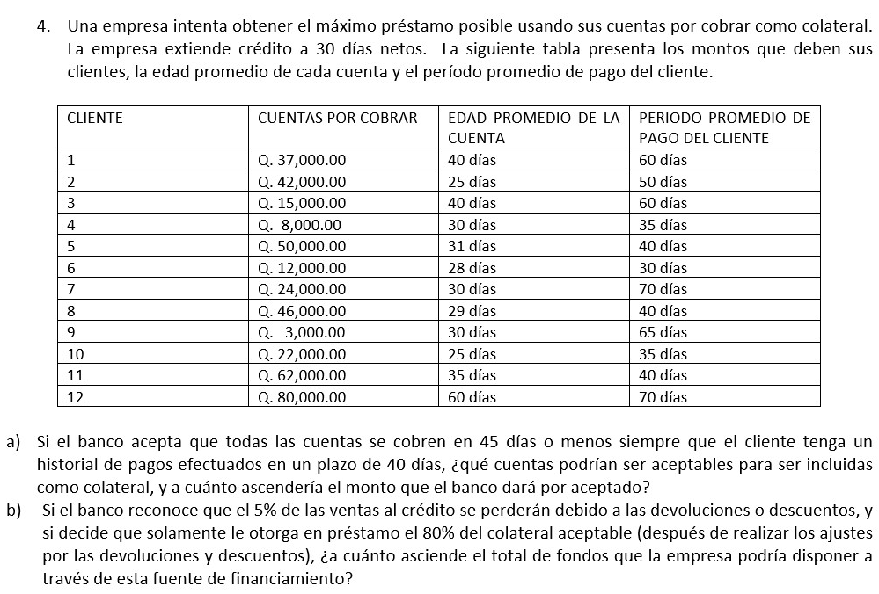
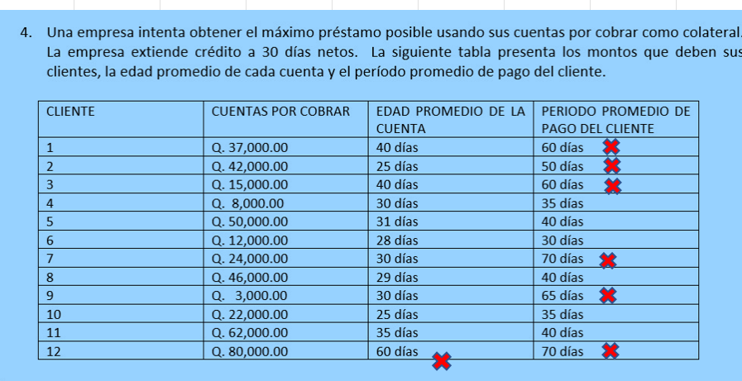

a) Cuentas y monto colateral
Cliente | Monto
4 | $8,000.00
5 | $50,000.00
6 | $12,000.00
8 | $46,000.00
10 | $22,000.00
11 | $62,000.00
TOTAL | $200,000.00

b) Monto máximo del préstamo |  | Q152,000.00

valor de la garantia | $200,000.00
(-)ajuste por descuentos /devoluciones | $10,000.00
saldo | $190,000.00

monto maximo del prestamo | $152,000.00
(80% de saldo aceptado)

EJEMPLO 6
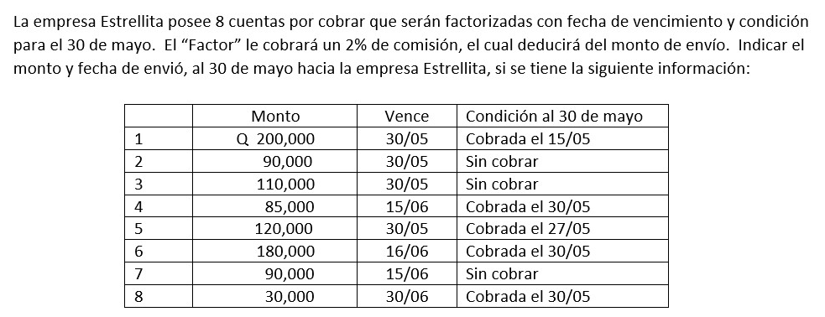
 | Cliente | Monto | Comisión | Descuento | Fecha
 | 1 | $200,000.00 | $4,000.00 | Q196,000.00 | 2023-05-15
 | 2 | $90,000.00 | $1,800.00 | Q88,200.00 | 2023-05-30
 | 3 | $110,000.00 | $2,200.00 | Q107,800.00 | 2023-05-30
 | 4 | $85,000.00 | $1,700.00 | Q83,300.00 | 2023-05-30
 | 5 | $120,000.00 | $2,400.00 | Q117,600.00 | 2023-05-27
 | 6 | $180,000.00 | $3,600.00 | Q176,400.00 | 2023-05-30
 | 7 | $90,000.00 | $1,800.00 | Q88,200.00 | 2023-05-30
 | 8 | $30,000.00 | $600.00 | Q29,400.00 | 2023-05-30
 |  | Q905,000.00 |  | Q886,900.00

 |  | Fecha | Monto a recibir
 |  | 2023-05-15 | Q196,000.00
 |  | 2023-05-27 | Q117,600.00
 |  | 2023-05-30 | $573,300.00
**La fecha de vencimiento (Vence) es la fecha máxima, si el monto se consigue antes, se paga antes |  |  | Q886,900.00

